PD
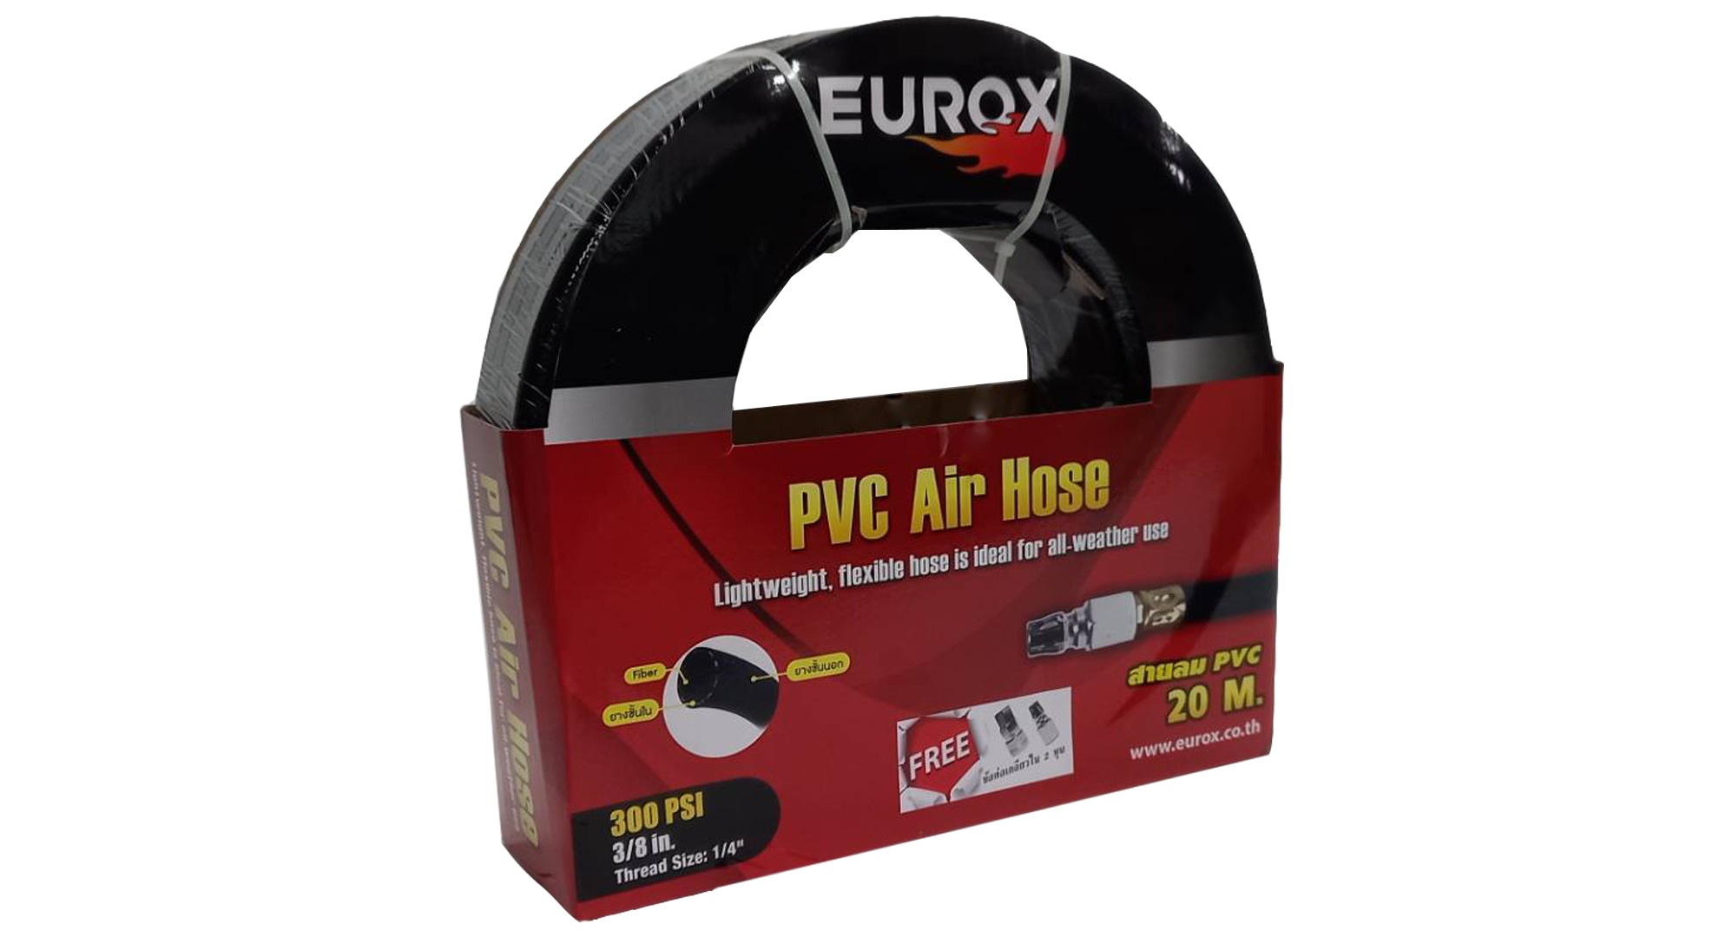
เลขที่ SKU : 03-002-166 วันที่ : 15/12/2023
1. ข้อมูลสินค้า |  |  |  | รูปสินค้า
ประเภท (กลุ่มหลัก) | เครื่องมือลม | ประเภท (กลุ่มรอง) | สายลม PVC
ชื่อภาษาไทย | สายลม PVC 3/8 พร้อมข้อต่อ 20 ม. | ชื่อภาษาอังกฤษ
รหัสสินค้า | 03-002-166 | Barcode | 8859007708301
สถานะสินค้า | M | รหัสทีมขาย
รุ่น (Model) |  | ยี่ห้อ | EUROX
สีตัวสินค้า | ดำ | สีของบรรจุภัณฑ์ | แดง - ดำ
ทำจากวัสดุ | พลาสติก | ประเทศผู้ผลิต | PRC
ผู้ผลิต | S22 ข้อต่อและดอกไขควง

2. คุณสมบัติ |  |  |  | รูปบรรจุภัณฑ์
ขนาด | 3/8 นิ้ว | ความยาว | 20 เมตร

3. รายละเอียดบรรจุภัณฑ์
ขนาดสินค้า (ซม.) | 3.75x200x3.75 (ไม่รวมบรรจุภัณฑ์) | น้ำหนักสินค้า (กก.) | 3.1 (ไม่รวมบรรจุภัณฑ์)
ขนาดกล่อง 1 (ซม.) | 32x9.5x32 | ขนาดบรรจุ (กล่อง) | 1 PCS
ขนาดกล่อง 2 (ซม.)
 |  | น้ำหนักรวมสินค้า (กก.) | 3.2
บาร์โค้ดกล่อง | 8859007708301 | ขนาดลัง (ซม.) | 33x33x38
ขนาดบรรจุ (ลัง) | 4 | น้ำหนักลังรวมสินค้า (กก.)
 |  |  |  | อุปกรณ์ภายในกล่อง
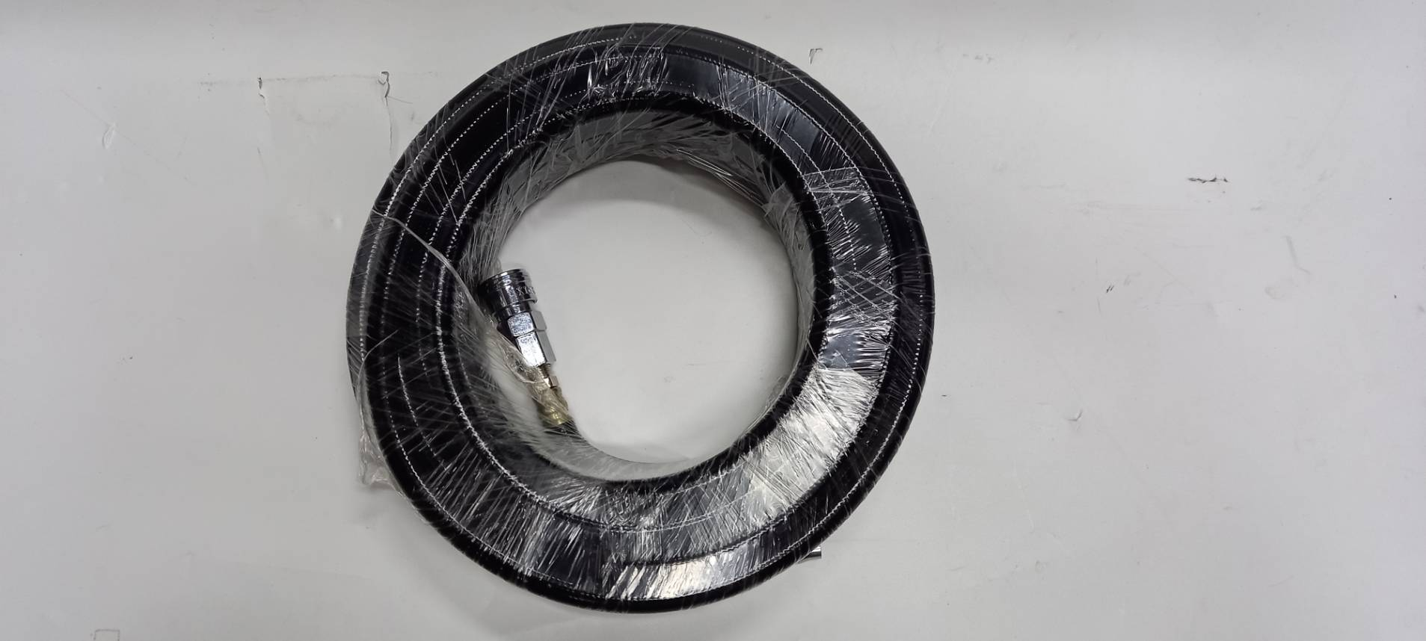
4. อุปกรณ์ภายในกล่อง
- สายลม PVC - คอปเปอร์ - ข้อต่อ

5. วิธีการใช้งาน
ใช้สำหรับต่อเข้าเครื่องมือลมเท่านั้น

6. จุดเด่น จุดขาย ของสินค้า
- ทนความดันลูงสุดถึง 300 PSI - ต่อพ่วงกับอุปกรณ์เติมลมยางได้ทุกชนิด (เพิ่มเติมข้อต่อที่เหมาะสม) - เหมาะกับปืนลม FST50,ST64 ปืนยิงตะปูม้วน,สว่านลม และอุปกรณ์ลมทุกชนิด - ทำให้เครื่อง มือลม/ปืนลม ทำงานไม่วะดุด - สายลมรุ่น PVC แข็งแกร่ง ทนต่อการเสียดสี - เพิ่มปริมาณลม (พื้นที่ภายในท่อลมเพิ้มมากขึ้น)

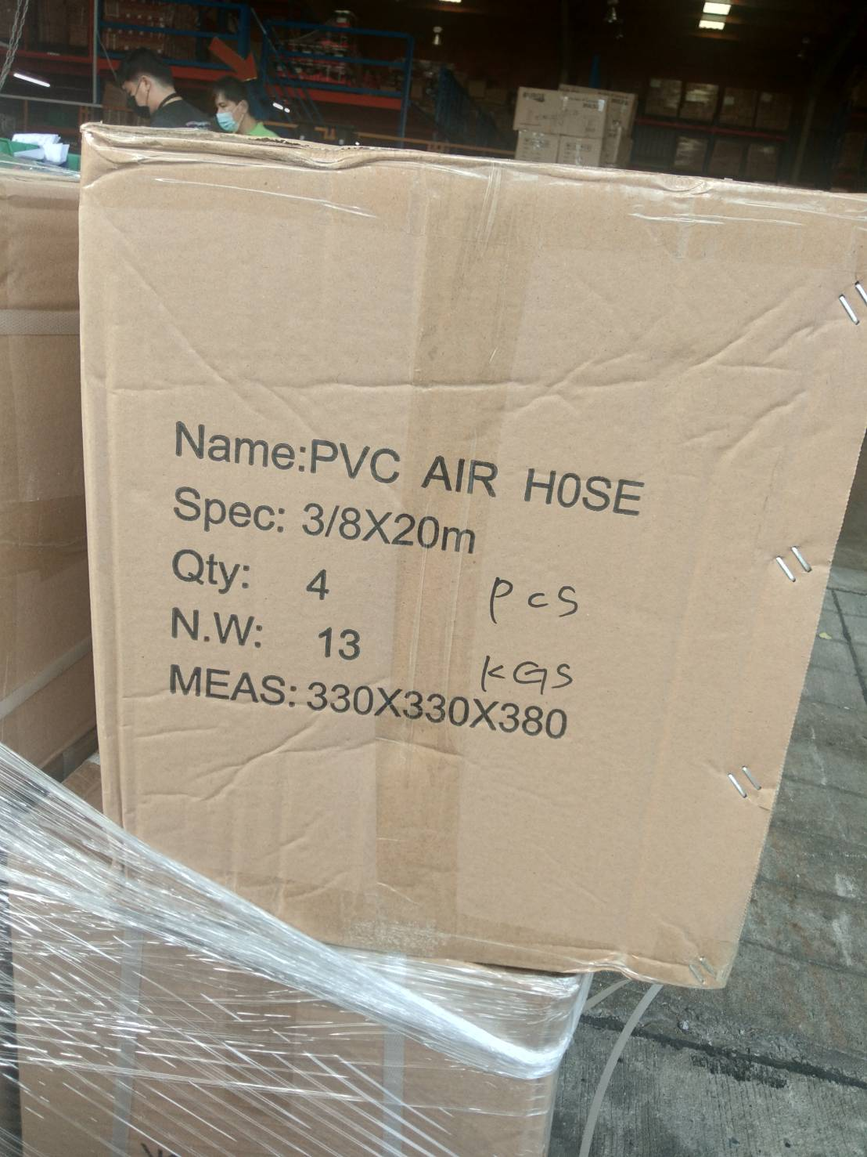
7. การรับประกัน |  |  |  | รูปลังสินค้า
ระยะเวลารับประกัน (เดือน) | 0 ระบุ
ประเภทการรับประกัน
เงื่อนไขการรับประกัน

8. ข้อมูล สคบ.
ชื่อสินค้า | สายลม PVC 3/8 พร้อมข้อต่อ 20 ม.
ผลิตจากประเทศ | PRC
จัดจำหน่ายโดย | บริษัท คิงบางกอก อินเตอร์เทรด จำกัด
 | 541,543,545 ซอย 39/1 แขวงท่าแร้ง เขตบางเขน กรุงเทพมหานคร 10220
 | เลขประจำตัวผู้เสียภาษี: 0105545012035 สำนักงานใหญ่ | โทรศัพท์: 02-509-3850 | โทรสาร: 02-509-3856 |  |  | รูป Barcode
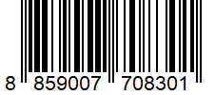
บรรจุ | 1 ม้วน/แพ็ค
วิธีการใช้ | ใช้สำหรับต่อเข้าเครื่องมือลมเท่านั้น
คำเตือน | ขณะใช้งานหรือเลิกใช้งาน ควรเก็บอุปกรณ์ให้พ้นมือเด็กเพื่อความปลอดภัย
ราคา | ระบุ ณ จุดขาย
วันที่ผลิต

9. ข้อควรระวัง
คำเตือน | ขณะใช้งานหรือเลิกใช้งาน ควรเก็บอุปกรณ์ให้พ้นมือเด็กเพื่อความปลอดภัย
ข้อแนะนำในการใช้งาน | ห้ามใช้งานผิดประเภท

MK

เลขที่ SKU : 03-002-166 วันที่ : 15/12/2023
1. ข้อมูลสินค้า |  |  |  |  |  | รูปสินค้าตัวจริง
ประเภท (กลุ่มหลัก) | เครื่องมือลม |  | ประเภท (กลุ่มรอง) | สายลม PVC
ชื่อภาษาไทย | สายลม PVC 3/8 พร้อมข้อต่อ 20 ม. |  | ชื่อภาษาอังกฤษ
รหัสสินค้า | 03-002-166 |  | Barcode | 8859007708301
สถานะสินค้า | M |  | รหัสทีมขาย
รุ่น (Model) |  |  | ยี่ห้อ | EUROX
สีตัวสินค้า | ดำ |  | สีของบรรจุภัณฑ์ | แดง - ดำ
ทำจากวัสดุ | พลาสติก |  | ประเทศผู้ผลิต | PRC
ผู้ผลิต | S22 ข้อต่อและดอกไขควง

2. ราคาสินค้า |  |  |  |  |  | รูปแพ็คเกจตัวจริง
ราคาตั้ง | 1,100.00 บาท
ราคาปลีก | 900.00 บาท
ราคาส่ง (SEMI) | 715.00 บาท |  |  | GP | 51.13%
ราคาส่ง (S1) | 693.55 บาท | จำนวน | 10 ตัว | GP | 49.62%
ราคาส่ง (S2) | 679.68 บาท | จำนวน | 20 ตัว | GP | 48.59%
ราคาส่ง (S3) | 645.70 บาท | จำนวน | 30 ตัว | GP | 45.89%
ราคา (ผจก) | 0.00 บาท |  |  | GP | 0.00%
ราคาปลีก MT | 900.00 บาท |  |  | GP | 61.18%
ราคาส่ง MT | 720.00 บาท |  |  | GP | 51.47%
ต้นทุนปัจจุบัน 349.39 บาท |  |  | ต้นทุก Lot ที่ผ่านมา 349.39 บาท |  |  | รูปอุปกรณ์ภายในกล่องตัวจริง

3. โปรโมชั่น
ราคาปลีก | 900.00 บาท | จำนวน | 1 ตัว | GP | 61.18%
ราคาพิเศษ 1 | 0 บาท | จำนวน | 0 ตัว | GP | 0.00%
ราคาพิเศษ 2 | 0 บาท | จำนวน | 0 ตัว | GP | 0.00%
ระยะเวลา | -
เป้าต่อเดือน
MT1 | 0 ตัว | MT2 | 0 ตัว | TT2 | 0 ตัว
ONL | 0 ตัว | OUL/TT1 | 0 ตัว
สถานะใหม่ | - |  |  |  |  | ใบโปร/ใบขาย
หมายเหตุการจัดโปร | -

4. ช่องทางการขายสินค้า
ช่องทางขาย
MT1 | [ ] | MT2 | [ ] | TT2 | [ ]
OUL/TT1 | [ ] | ONL | [ ]
ช่องทางลูกค้า
MT | [ ] | SEMI | [ ] | T2-T3 | [ ]
TN | [ ] | ONL | [ ] | TV | [ ]
อื่นๆ | [ ] ระบุ

5. VDO Utility
ไม่มีข้อมูล

